Images
Image Examples
图片标准 |   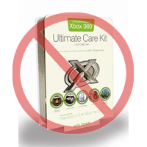 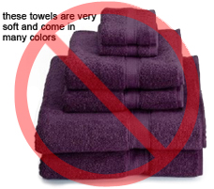     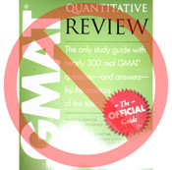  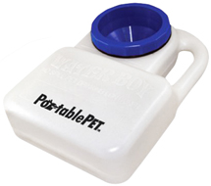 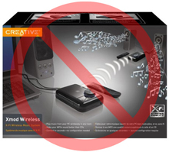    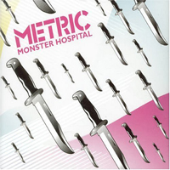 

Pure white background
No additional text
亚马逊上的每件商品都需要配有一张或多张商品图片。请选择清晰、直白且易于理解的图片。图片必须准确展示商品，且信息丰富，富有吸引力。仅展示所售商品，尽量避免或完全不使用支撑物。请不要使用文字、徽标和插图。如有可能，请提供多张图片，以便从多个角度展示商品的细节。图片对于买家是非常重要的，因此您应格外重视图片的质量。
我们保留拒绝不符合我们标准的图片的权利。
您须确保您对提交的图片拥有所有必要权利。

主图片

No graphics/illustrations
No inset images
No poor quality images
*“主图片”的背景必须为纯白色（纯白色符合亚马逊搜索和商品详情页面标准 – RGB 值 255,255,255）。
*“主图片”不能为图形或图解，而且不得包含买家不会收到的配件、可能造成买家误解的支撑物、不属于商品说明的文字，或任何徽标、水印及插图。
*商品必须占据图片 85% 以上的区域。

附加图片

No watermark/logo
Product not within packaging
No multiple views
*“主图片”应配有一些附加的图片，从不同的角度来展示商品，展示使用中的商品以及在“主图片”中没有显示的细节。对于媒介类商品，附加图片可能包含封面、样本页或者截图。您最多可以添加八 (8) 张图片。
*推荐使用白色背景，但不是强制要求。“附加图片”不能包含徽标或水印，图片中的支撑物和附件不能引起买家误解。

图片大小

图片应为 1000 x 1000 像素以上才能使用网站的缩放功能（缩放功能可以提高销量）。最长边小于 500 像素的文件将被我们的系统拒绝。
No placeholder images
No non-included items
Product not too small in frame
命名和格式

*亚马逊接受 JPEG (.jpg)、TIFF (.tif) 或 GIF (.gif) 文件格式（JPEG 文件是首选，因为这种文件比较小，可以更快地处理和上传）。
*在 Web 服务器上保存图片时，建议您使用商品的 SKU 加上视图类型或变体代码 - MAIN、PT01-PT08（额外图片）、SWCH（通常是仅在具有多个变体的商品上使用的色彩样本）- 作为图片的文件名。示例：8845013515.MAIN.jpg、8845013515.PT01.jpg、8845013515.SWCH.jpg

上传图片文件

将文件命名并保存到 Web 服务器之后，请在商品模板的相应单元格中填入图片文件的 URL。

